Рус
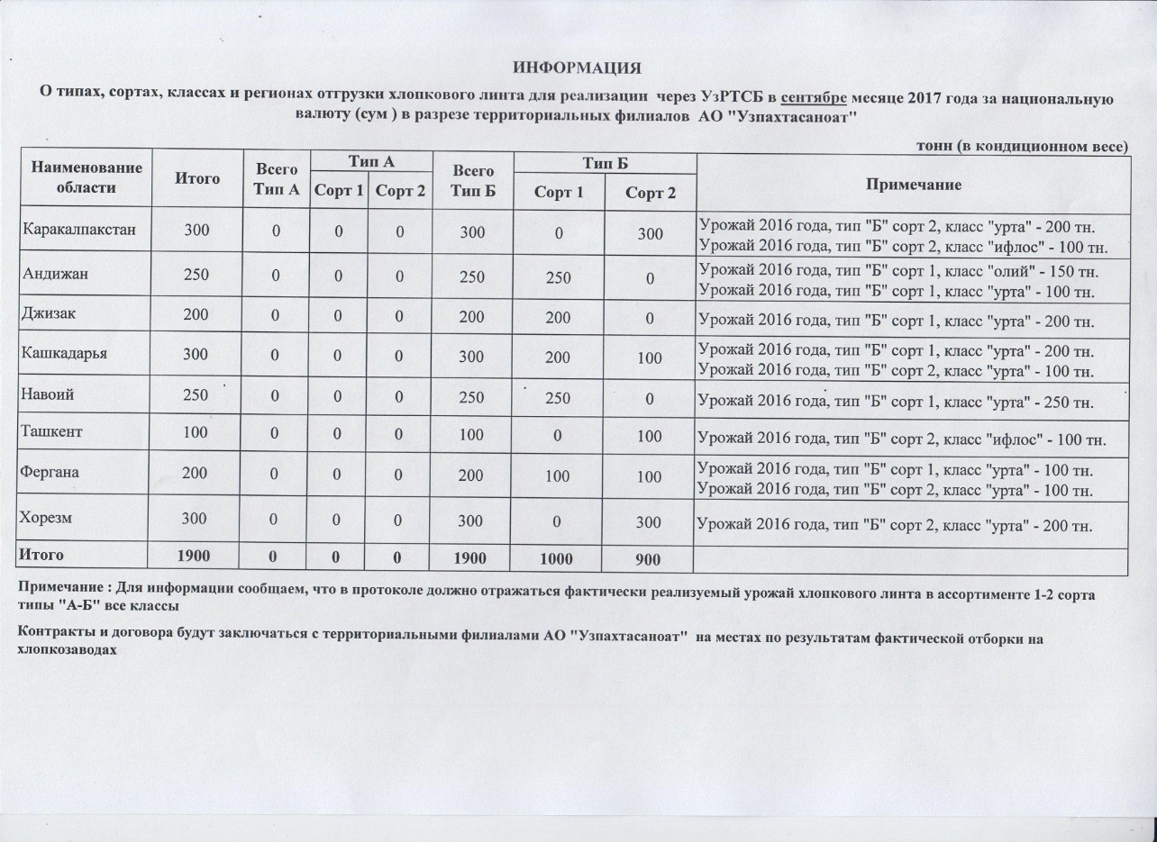
ИНФОРМАЦИЯ О типах, сортах, классах и регионах отгрузки хлопкового линта для реализации через УзРТСБ в сентябре месяце 2017 года за национальную валюту (сум) в разрезе территориальных филиалов АО "Узпахтасаноат"
 |  |  |  |  |  |  |  | тонн (в кондиционном весе)
Наименование области | Итого | Всего Тип А | Тип А |  | Всего Тип Б | Тип Б |  | Примечание
 |  |  | Сорт 1 | Сорт 2 |  | Сорт 1 | Сорт 2
Каракалпакстан | 300 | 0 | 0 | 0 | 300 | 0 | 300 | Урожай 2016 года, тип "Б" сорт 2, класс "урта" - 200 тн. Урожай 2016 года, тип "Б" сорт 2, класс "ифлос" - 100 тн.
Андижан | 250 | 0 | 0 | 0 | 250 | 250 | 0 | Урожай 2016 года, тип "Б" сорт 1, класс "олий" - 150 тн. Урожай 2016 года, тип "Б" сорт 1, класс "урта" - 100 тн.
Джизак | 200 | 0 | 0 | 0 | 200 | 200 | 0 | Урожай 2016 года, тип "Б" сорт 1, класс "урта" - 200 тн.
Кашкадарья | 300 | 0 | 0 | 0 | 300 | 200 | 100 | Урожай 2016 года, тип "Б" сорт 1, класс "урта" - 200 тн. Урожай 2016 года, тип "Б" сорт 2, класс "урта" - 100 тн.
Навоий | 250 | 0 | 0 | 0 | 250 | 250 | 0 | Урожай 2016 года, тип "Б" сорт 1, класс "урта" - 250 тн.
Ташкент | 100 | 0 | 0 | 0 | 100 | 0 | 100 | Урожай 2016 года, тип "Б" сорт 2, класс "ифлос" - 100 тн.
Фергана | 200 | 0 | 0 | 0 | 200 | 100 | 100 | Урожай 2016 года, тип "Б" сорт 1, класс "урта" - 100 тн. Урожай 2016 года, тип "Б" сорт 2, класс "урта" - 100 тн.
Хорезм | 300 | 0 | 0 | 0 | 300 | 0 | 300 | Урожай 2016 года, тип "Б" сорт 2, класс "урта" - 200 тн.
Итого | 1,900 | 0 | 0 | 0 | 1,900 | 1,000 | 900

